fig2
Figure 2 : Proportion de personnes victimes d’arnaque selon leurs caractéristiques sociodémographiques
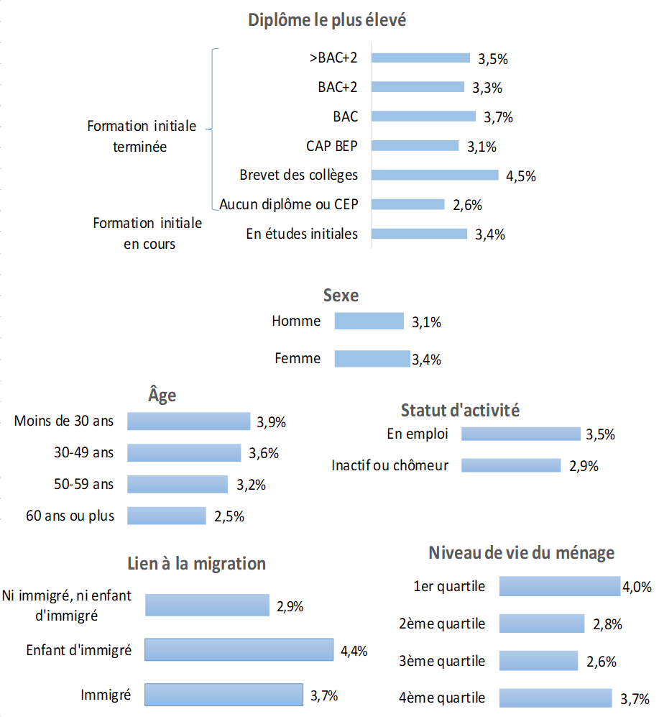

Lecture : 4,4 % des enfants d’immigrés ont été victimes d’une arnaque en 2017 ; 4% des ménages les
moins aisés ont été victimes d’une arnaque en 2017.
Champ : France métropolitaine, individus âgés de 14 ans et plus victimes d’arnaque en 2017. Arnaque
la plus récente.
Source : Enquête Cadre de vie et sécurité 2018, Insee-ONDRP-SSMSI ; traitements SSMSI

Diplôme le plus élevé | >BAC+2 | 3.5% | Formation initiale terminée
 | BAC+2 | 3.3%
 | BAC | 3.7%
 | CAP BEP | 3.1%
 | Brevet des collèges | 4.5%
 | Aucun diplôme ou CEP | 2.6%
 | En études initiales | 3.4% | Formation initiale en cours
Sexe | Homme | 3.1%
 | Femme | 3.4%
Age | Moins de 30 ans | 4.5%
 | 30-49 ans | 3.6%
 | 50-59 ans | 3.2%
 | 60 ans ou plus | 2.5%
Statut d'activité | En emploi | 3.5%
 | Inactif ou chômeur | 2.9%
Quartiles de Niveau de vie | 1er quartile | 4.0%
 | 2ème quartile | 2.8%
 | 3ème quartile | 2.6%
 | 4ème quartile | 3.7%
Lien migration | Immigré | 3.7%
 | Enfant d'immigré | 4.4%
 | Ni immigré, ni enfant d'immigré | 2.9%

fig6
Figure 6 : Les arnaques les plus courantes en 2017 ( en % de victimes)

Lecture : En 2017, les coûts supplémentaires ou imprévus représentent 14 % des arnaques.
Champ : France métropolitaine, individus âgés de 14 ans et plus victimes d’arnaque en 2017. Arnaque la plus récente.
Source : Enquête Cadre de vie et sécurité 2018, Insee-ONDRP-SSMSI ; traitements SSMSI

type d'arnaque | Fréquence des arnaques les plus courantes
Produit ou service non fourni ou non livré | 36%
Qualités ou quantités non conformes | 16%
Chantage, piège, fausse demande d'aide, fausse romance ou extorsion | 14%
Coût supplémentaire imprévu | 14%
Autres | 20%

fig7
Figure 7 : Objet de l'arnaque

 | Objet concerné par l'arnaque | Fréquence des objets concernés par l'arnaque
 | Autres objets | 13%
 | Piratage informatique | ND
 | Bien culturel | 7%
 | Proposition ou annonce | 8%
 | Bien d’équipement | 18%
 | Bien de consommation | 24%
 | Prestation de service | 26%

ND : non diﬀusable, l’eﬀectif de victimes ayant répondu étant inférieur à 30.
Lecture : En 2017, les propositions ou annonces représentent 8 % des arnaques.
Champ : France métropolitaine, individus âgés de 14 ans et plus victimes d’arnaque en 2017. Arnaque la plus récente.
Source : Enquête Cadre de vie et sécurité 2018, Insee-ONDRP-SSMSI ; traitements SSMSI.

fig8
Figure 8 : Résultat des démarches éventuelles auprès de l’auteur de l’arnaque

Lecture : En 2017, 38 % des victimes d’arnaque n’ont pas tenté de contacter l’auteur.
Champ : France métropolitaine, individus âgés de 14 ans et plus victimes d’arnaque en 2017. Arnaque la plus récente.
Source : Enquête Cadre de vie et sécurité 2018, Insee-ONDRP-SSMSI ; traitements SSMSI

N'a pas tenté de contacter l'auteur | 38%
A essayé en vain de contacter l'auteur | 20%
A obtenu un remboursement total ou partiel par l'auteur | 12%
Est en attente du traitement de son dossier par l'auteur | 5%
N'a obtenu aucun remboursement par l'auteur | 25%

fig9
Figure 9 : Demande d'indemnisation auprès d'un tiers
Aucune demande d'indemnisation | 73%
Banque | 14%
Assurance | 8%
Intermédiaire de paiement | 0%
Autres organismes | 5%

Lecture : En 2017, 27 % des victimes d’arnaque ont fait une demande d’indemnisation, dont 14 % auprès de leur banque.
Champ : France métropolitaine, individus âgés de 14 ans et plus victimes d’arnaque en 2017. Arnaque la plus récente.
Source : Enquête Cadre de vie et sécurité 2018, Insee-ONDRP-SSMSI ; traitements SSMSI

Aucune demande d'indemnisation | 73%
Demande d'indemnisation | 23%
auprès de : | Banque | 14%
 | Assurance | 8%
 | Autres organismes | 5%

fig10
Figure 10 : Motif de non-déclaration à l'assurance ou autre organisme

ND = non diﬀusable, l’eﬀectif de victimes ayant répondu étant inférieur à 30.
Lecture : En 2017, 27 % des victimes d’arnaque n’ont pas fait de déclaration à l’assurance ou à un autre organisme parce que « ce n’était pas assez grave ».
Champ : France métropolitaine, individus âgés de 14 ans et plus victimes d’arnaque en 2017. Arnaque la plus récente.
Source : Enquête Cadre de vie et
sécurité 2018, Insee-ONDRPSSMSI ; traitements SSMSI.

Motif de non-déclaration à l'assurance ou autre organisme
Autre | 17%
N’a pas eu le temps | ND
Le montant du préjudice était inférieur au montant de la franchise | ND
L’auteur était introuvable | ND
N’était pas assuré ou pensait ne pas l’être | 10%
N’y a pas pensé sur le moment | 14%
Parce que c’était inutile ou sans éléments de preuve | 22%
Ce n’était pas assez grave | 27%

